4.F.Cancer00-19_PropEdad_25
FUENTE | Fuente: RECAM-i, DGSP.
ELABORACION | Elaboración: Unidad Técnica de Vigilancia y Registro de Cáncer.
TIT LARGO | Distribución de los casos de cáncer por sexo y grupos de edad. Población de 0 a 19 años de edad. Comunidad de Madrid, 2015-2020.
TIT CORTO | Casos de cáncer entre los 0 y los 19 años. Comunidad de Madrid, 2015-2020.

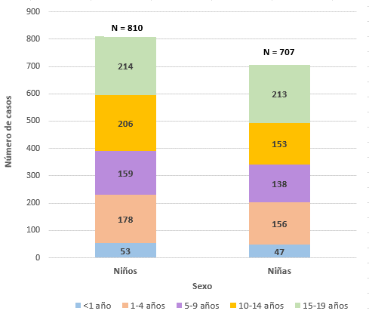

 | DATOS
 |  | Sexo
 | Grupo de edad | Niños | Niñas
 | <1 año | 53 | 47
 | 1-4 años | 178 | 156
 | 5-9 años | 159 | 138
 | 10-14 años | 206 | 153
 | 15-19 años | 214 | 213
 | 0-19 años | 810 | 707

